关系图
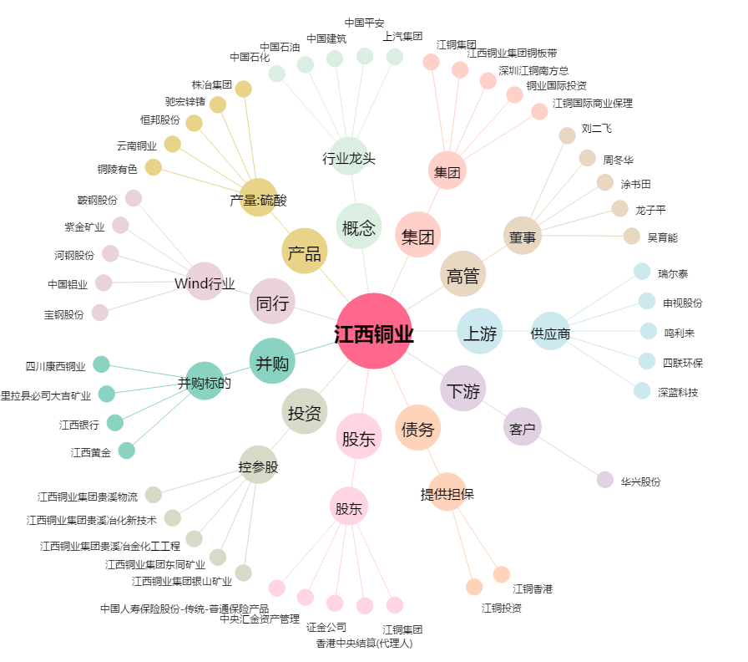
江西铜业[600362.SH] - 关系概览图

